상품제안서
플란넬 극세사 담요 (100*150cm) | 상품코드: S28979

 |  |  |  |  |  |  | 02-713-8555 | www.synergygift.co.kr
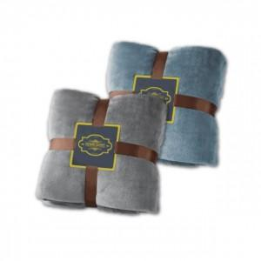

【상세/제작정보】 | <p>종이케이스 상단 또는 정면 라벨지 부착&nbsp;</p><p>(스티커 제작 불가능, 라벨지 무료)</p>

【인쇄/포장옵션】 | 라벨지부착 / 포장지포장

【공급단가】 | 수량 | 50~ | 100~ | 500~ | 1,000~ | 2,000~
*VAT별도 | 그레이 | 8,950원 | 8,620원 | 8,290원 | 7,960원 | 7,760원
 | 블루 | 8,950원 | 8,620원 | 8,290원 | 7,960원 | 7,760원

【상품 URL】 | https://www.synergygift.co.kr:443/src/goods_detail.php?gdno=28979

